Sheet1
お弁当注文書 |  |  |  |  | ごはん家おおえ 行
Tel/Fax (0855)53-2441
MAIL | toahkeeothie19760806@gmail.com
お届け日/時間 |  | 注文日の11：00頃

団体名 |  |  |  |  | ご担当者氏名
Tel/Fax |  |  |  |  | 携帯電話番号

ご注文内容
①お手軽弁当\650、②お子様弁当\650、③鯖の塩焼き弁当\700、④かき揚げ弁当\700
⑤ﾐｯｸｽﾌﾗｲ弁当700、⑥天ぷら弁当\700、⑦唐揚げ弁当\700、⑧とんかつ弁当\700
①～⑧のお弁当の番号を ご記入ください |  | 個数 |  | 数量 | 単価 | 金額
 |  | ごはんの量
 |  | 普通 | 大盛り
3/11 （土） |  |  |  |  |  | 0
 |  |  |  |  |  | 0
 |  |  |  |  |  | 0
 |  |  |  |  |  | 0
 |  |  |  |  |  | 0
 |  |  |  |  |  | 0
 |  |  |  |  |  | 0
3/12 （日） |  |  |  |  |  | 0
 |  |  |  |  |  | 0
 |  |  |  |  |  | 0
 |  |  |  |  |  | 0
 |  |  |  |  |  | 0
 |  |  |  |  |  | 0
 |  |  |  |  |  | 0
合計 |  | 個 | 個 |  |  | ¥0
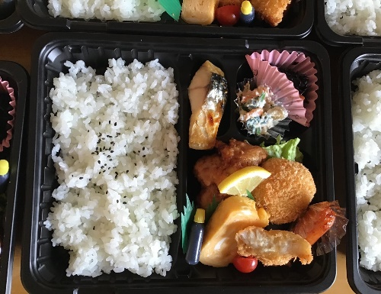
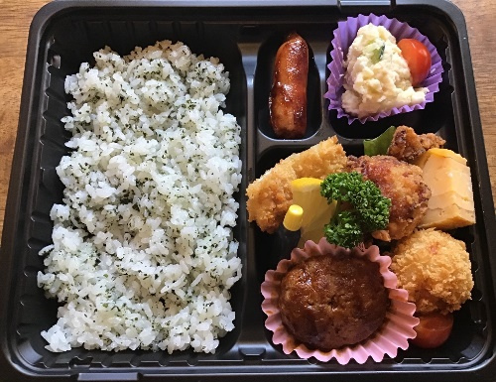
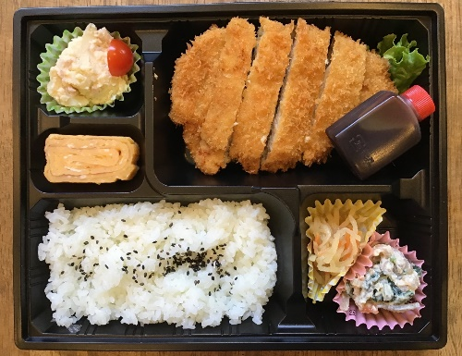
①
②
③～⑧

※ごはんの大盛りは無料です。
※写真はあくまでもイメージです。
※③はとんかつ弁当です。③～⑧は右上のとんかつ部分のおかずが変わります。
※両日、11時頃に本部におお届けします。食べ終わった容器は当日無料回収致します。

